Deckblatt
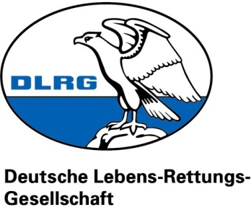

DLRG Ortsgruppe Bergheim e.V. | Im Euel 2 | 50129 Bergheim

Nordrhein
Rhein-Erft-Kreis
Ortsgruppe Bergheim e.V.
Geschäftsstelle
Im Euel 2
50129 Bergheim
Tel.: +49 (0) 1575 098 2092
E-Mail: info@bergheim.dlrg.de
Internet: bergheim.dlrg.de
DLRG Ortsgruppe Bergheim e.V.
Ressort Finanzen
Im Euel 2
50129 Bergheim

Fahrtkostenabrechnung für |  | NAME EINTRAGEN

Liebe Schatzmeister, anbei erhaltet ihr den Fahrten-Nachweis für meine Fahrten im Auftrag der Ortsgruppe. Ich bitte um Erstattung der aufgeführten Kosten.

Gefahrene Kilometer |  |  |  | 0 km
Gesamte Fahrtkosten |  |  |  | 0.00 €

Überweisung auf: | IBAN EINTRAGEN

Hiermit bestätige ich die Richtigkeit der angegebenen Daten und verpflichte mich auf Anforderung Nachweise zu liefern.

Unterschrift Antragssteller

Die Erstattung erfolgt nur, wenn die Ressortleitung unterschrieben hat und die Anlage "Fahrten-Nachweis" beigefügt ist.

Unterschrift Ressortleitung |  |  | Unterschrift Ressort Finanzen
(Budgetfreigabe) |  |  | (Abrechnung durchgeführt)

